Datos personales
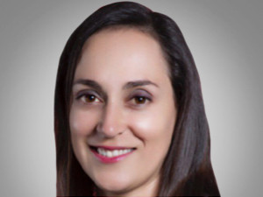

Nombres: | Claudia Helena
Apellidos: | Salgado Levy
Facebook:
Twitter:
Descripción:

